Systema
Identificador | Requerimiento | Necesario | Completo | Conciso | Consistente | Correcto | Verificable | No Hambiguo | Diseño Libre | rasteable | Mantenimiento | Atomico | Factible
REQ-CL-01 | Se controlará la velocidad de un motor de corriente directa mediante la aplicación de una señal cuadrada que varía en su ancho de pulso y cuya frecuencia de trabajo será fija fo=10KHz.
REQ-CL-02 | Mediante el uso de un sensor de efecto hall acoplado al rotor del motor se deberá medir la velocidad del motor el cual proveerá 15 pulsos cada que se complete una vuelta completa (así, a mayor velocidad del motor, mayor será el número de pulsos leídos, mientras que a menor velocidad, menor será el número de pulsos)
REQ-CL-03 | El voltaje de alimentación del motor será de 12 Vcd.
REQ-CL-04 | El valor de referencia o “SetPoint” (velocidad deseada) deberá estar dado por el ajuste de una resistencia variable (potenciómetro).
REQ-CL-05 | La pantalla LCD o interfaz gráfica deberá mostrar la velocidad del motor y SetPoint (ambos en RPM’s); así como el porcentaje de trabajo de la señal cuadrada.
REQ-CL-06 | El tren de pulsos es una señal cuadrada de frecuencia variable con voltaje máximo de x Vdc descrita en la tabla *Columna 1 corresponde al porcentaje del ciclo de trabajo de una señal PWM cuya frecuencia es de 10Khz a un voltaje de 13.5V. **Columna 2: Frecuencia capturada por un osciloscopio HP, modelo xxx ***Columna 3: Revoluciones por minuto capturadas por una interfaz de NI, modelo xxx ****Columna 4: Revoluciones por minuto capturadas por un tacómetro FLUKE, modelo xxx

Req-cl-07 | El ajuste del potenciómetro deberá estar conectado como se muestra en la sig. figura
Req-cl-08 | Se usará la siguiente tipografía para los mensajes.

Req-cl-09 | El motor del ventilador funcionará con el siguiente puente H dual: DRV8848-2A Dual H-Bridge Motor Driver (PWM Control).
Req-cl-10 | El circuito DRV8848-2A está siendo usado como medio puente H.
Req-cl-11 | Cuenta con un arreglo de resistencia para diagnósticos R1 y R2.
Req-cl-12 | Cuenta con un diodo de giro libre o reversa.
Req-cl-13 | El motor cuenta con alimentación para el sensor de efecto hall.
Req-cl-14 | Cuenta con una salida del sensor de efecto hall.
Req-cl-15 | El tiempo de operación del motor se logra cambiando el tiempo de operación de la salida BOUT1, entre On/Off, a un periodo constante Δt, como se muestra en la figura
Req-cl-16 | El diodo en paralelo con el motor debe también ser puesto en polarización inversa, asegurando la protección contra la corriente de descarga del campo magnético del roto
Req-cl-17 | El voltaje de alimentación del motor del ventilador debe ser de 12 Vcd.
Req-cl-18 | 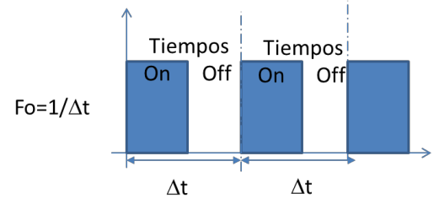 El tiempo de operación del motor se logra cambiando el tiempo de operación de la salida BOUT1, entre On/Off, a un periodo constante Δt, como se muestra en la figura

Req-cl-19 | 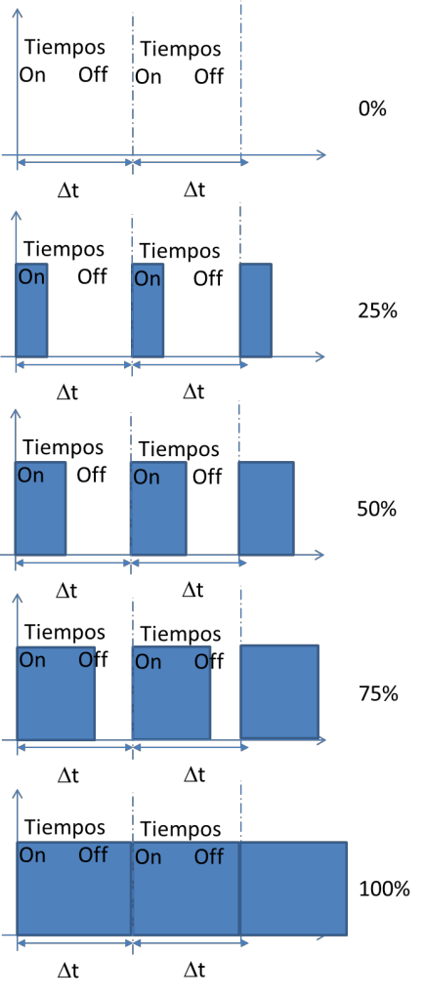 Así, al variar el tiempo de encendido On, es posible variar la velocidad del motor. El cambio en el tiempo On puede ir desde 0%,25%… al 100%, dependiendo del ajuste del “set-point”.

